Sheet2
名称 | 样式
"Common" , "CommonRightBtn" | 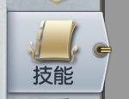
"Common" , "CommonBg" | 通用的一级界面背景

